CAPA
DADOS DO EMPREENDIMENTO
 | Projeto: | Electra Towers |  | ENDEREÇO DA OBRA: | Rua 254, 215, Meia Praia, Itapema/SC
 | Empresa: | Thozen Empreendimentos |  | Cidade/ES: | Itapema, SC
 | Revisão: | R00 |  | CNPJ: | 43.339.082/0001-06

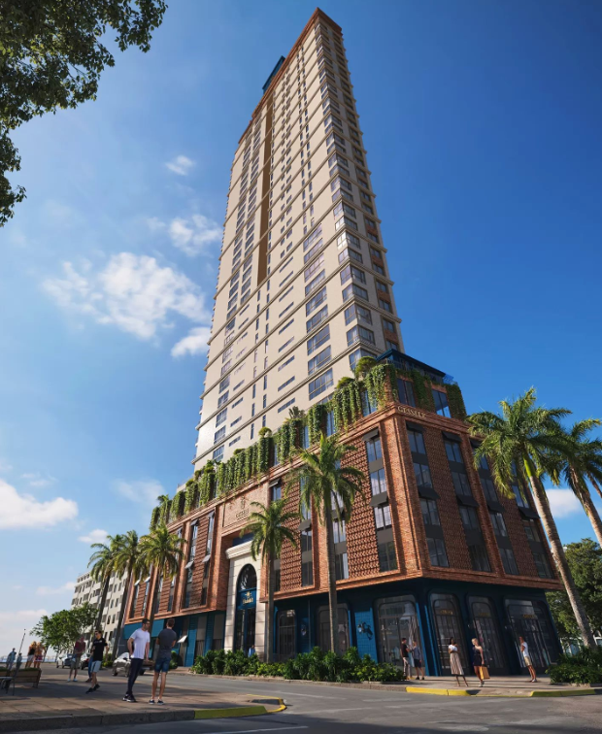
 | Pazo de Obra: | 48 Meses |  | Nº Unid. Residenciais: | 192 un |  | Imagens

 | Área do Terreno: | 2095.43 M² |  | Nº Unid. Comerciais: | 07 un

 | Área Construída: | 37893.89 M² |  | Nº Pavimentos: | 57 un

 | Área Privativa: | 22778.64 M² |  | Total de Dormitórios: | 576 un

 | Área de Lazer: | 1736.27 M² |  | Nº Subsolos: | 00 un

 | Área Comercial: | 500.04 M² |  | Nº Vagas: | 399 un

 | Torre | Pavimento | Área | Área Privativa | Perímetro | Pé direito
 | Embasamento | Térreo | 1565.91 | 0 |  | 4.3
 | Embasamento | Garagem 01 | 1736.27 | 0
 | Embasamento | Garagem 02 | 1736.27 | 0
 | Embasamento | Garagem 03 | 1736.27 | 0
 | Embasamento | Garagem 04 | 1736.27 | 0
 | Embasamento | Garagem 05 | 1736.27 | 0
 | Embasamento | Pavimento diferenciado — Lazer | 1736.27 | 0.00 |  | 3.6
 | Torre A | Pavimento tipo — Torre A (×24) | 12,720.48 | 11,382.72 |  | 3.24
 | Torre B | Pavimento tipo — Torre B (×24) | 12892.32 | 11397.12 |  | 3.24
 | Cobertura | Casa de Máquinas | 176.26 | 0
 | Cobertura | Reservatórios | 121.3 | 0

 | Torre | Pavimento | Descrição | Área |  |  | ETAPA
 | Áreas Comuns | TÉRREO | Hall Externo | 12.33 m² |  |  | GERENCIAMENTO TÉCNICO E ADMINISTRATIVO
 | Áreas Comuns | TÉRREO | Hall Térreo | 35.27 m² |  |  | MOVIMENTAÇÃO DE TERRA
 | Áreas Comuns | TÉRREO | Guarita | 4.72 m² |  |  | CONTENÇÃO
 | Áreas Comuns | TÉRREO | Lavapés | 1.00 m² |  |  | INFRAESTRUTURA
 | Áreas Comuns | TÉRREO | Lavabo Pne - Térreo | 3.77 m² |  |  | SUPRAESTRUTURA
 | Áreas Comuns | TÉRREO | Bicicletário/Box | 87.33 m² |  |  | ALVENARIAS E VEDAÇÕES
 | Áreas Comuns | TÉRREO | Antecâmara - Térreo | 8.07 m² |  |  | SISTEMAS E INSTALAÇÕES ELÉTRICAS
 | Áreas Comuns | 2º AO 5º PAVIMENTO - GARAGENS (X5) | Antecâmara - Garagens (x5) | 33.60 m² |  |  | SISTEMAS E INSTALAÇÕES HIDROSSANITÁRIAS E DRENAGEM
 | Áreas Comuns | 4º PAVIMENTO - LAZER/GARAGENS | Sala de massagem | 7.47 m² |  |  | INSTALAÇÕES PREVENTIVAS
 | Áreas Comuns | 4º PAVIMENTO - LAZER/GARAGENS | Banheiro - Lazer/Garagem | 3.91 m² |  |  | INSTALAÇÕES DE GÁS
 | Áreas Comuns | 4º PAVIMENTO - LAZER/GARAGENS | Lavabo - Lazer/Garagem | 2.61 m² |  |  | EQUIPAMENTOS E SISTEMAS ESPECIAIS
 | Áreas Comuns | 4º PAVIMENTO - LAZER/GARAGENS | Lavabo Pne - Lazer/Garagem | 4.33 m² |  |  | CLIMATIZAÇÃO, EXAUSTÃO MECÂNICA
 | Áreas Comuns | 4º PAVIMENTO - LAZER/GARAGENS | Circulação - Lazer/garagem | 30.85 m² |  |  | INSTALAÇÕES ESPECIAIS
 | Áreas Comuns | 4º PAVIMENTO - LAZER/GARAGENS | Área interna Piscina coberta - Lazer/garagem | 40.27 m² |  |  | IMPERMEABILIZAÇÃO E TRATAMENTOS
 | Áreas Comuns | 4º PAVIMENTO - LAZER/GARAGENS | Área externa Piscina coberta - Lazer/garagem | 33.50 m² |  |  | REVESTIMENTOS INTERNOS DE PAREDE
 | Áreas Comuns | 4º PAVIMENTO - LAZER/GARAGENS | Terraço descoberto - Lazer/garagem | 7.60 m² |  |  | REVESTIMENTOS E ACABAMENTOS INTERNOS EM TETO
 | Áreas Comuns | 4º PAVIMENTO - LAZER/GARAGENS | Terraço - Lazer/garagem | 43.50 m² |  |  | PISOS E PAVIMENTAÇÕES
 | Áreas Comuns | 4º PAVIMENTO - LAZER/GARAGENS | Estar do fogo | 4.43 m² |  |  | PINTURA
 | Áreas Comuns | 4º PAVIMENTO - LAZER/GARAGENS | Sauna | 6.30 m² |  |  | ESQUADRIAS, VIDROS E FERRAGENS
 | Áreas Comuns | 4º PAVIMENTO - LAZER/GARAGENS | Sala de Apoio Sauna | 9.06 m² |  |  | LOUÇAS E METAIS
 | Áreas Comuns | 4º PAVIMENTO - LAZER/GARAGENS | Antecâmara - Lazer/garagem | 6.72 m² |  |  | COBERTURA
 | Áreas Comuns | 5º PAVIMENTO - LAZER | Circulação - Lazer | 70.95 m² |  |  | REVESTIMENTOS E ACABAMENTOS EM FACHADA
 | Áreas Comuns | 5º PAVIMENTO - LAZER | Lavabo PNE - lazer | 3.23 m² |  |  | SERVIÇOS COMPLEMENTARES E FINAIS
 | Áreas Comuns | 5º PAVIMENTO - LAZER | Lavabo - lazer | 2.41 m² |  |  | IMPREVISTOS E CONTINGÊNCIAS
 | Áreas Comuns | 5º PAVIMENTO - LAZER | CPD - lazer | 5.25 m² |  |  | TOTAL
 | Áreas Comuns | 5º PAVIMENTO - LAZER | Laje Verde | 269.95 m² |  |  | CUB/SC
 | Áreas Comuns | 5º PAVIMENTO - LAZER | Brinquedoteca | 16.32 m²
 | Áreas Comuns | 5º PAVIMENTO - LAZER | Game Center | 13.09 m² |  |  | DESCRIÇÃO
 | Áreas Comuns | 5º PAVIMENTO - LAZER | Sala de Festas | 93.46 m² |  |  | VALOR POR ÁREA PRIVATIVA (R$/m²)
 | Áreas Comuns | 5º PAVIMENTO - LAZER | Terraço | 88.11 m² |  |  | Tipo diferenciado Apart. 1
 | Áreas Comuns | 5º PAVIMENTO - LAZER | Wine Bar | 29.79 m² |  |  | Tipo diferenciado Apart. 2
 | Áreas Comuns | 5º PAVIMENTO - LAZER | Academia | 63.68 m² |  |  | Tipo Apart. 01
 | Áreas Comuns | 5º PAVIMENTO - LAZER | Espaço Crossfit | 34.41 m² |  |  | Tipo Apart. 02
 | Áreas Comuns | 5º PAVIMENTO - LAZER | Antecâmara - Lazer | 4.15 m² |  |  | Penthouse
 | Áreas Comuns | 6º AO 38º PAVIMENTO - PAVIMENTOS (X33) | Antecâmara - Tipos (x33) | 221.76 m² |  |  | Penthouse diferenciado
 |  |  |  |  |  |  | Duplex

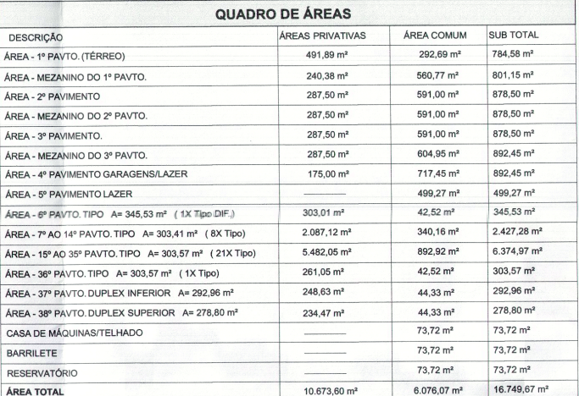
 | Torre | Apartamentos | Área | Quantidade | Total vagas | Total apartamentos | QUADRO DE ÁREAS
 | Torre 1 | Tipo 1 | 102.67 | 9 | 18 | 9
 | Torre 1 | Tipo 2 | 108.38 | 9 | 18 | 9
 | Torre 1 | Tipo 3 penthouse (outorga) | 202.02 | 9 | 18 | 9
 | Torre 1 | Tipo 3 penthouse | 202.02 | 12 | 36 | 12
 | Torre 1 | Tipo 4 penthouse | 199.18 | 1 | 3 | 1
 | Torre 1 | duplex 1 | 329.41 | 1 | 4 | 1
 |  |  | 1184.68 | 41 | 97 | 41

 | Torre | Sala comercial | Área | Total vagas | Total banheiros
 | Torre 1 | Sala comercial 1 | 176.43 | 2 | 1
 | Torre 1 | Sala comercial 2 | 84.08 | 1 | 1
 | Torre 1 | Sala comercial 3 | 60.82 | 1 | 1
 | Torre 1 | Sala comercial 4 | 132.86 | 2 | 1
 | Torre 1 | Sala comercial 5 | 83.77 | 1 | 1
 |  |  | 537.96 | 7 | 5

Fund. Rasa | Contenção
 | Projeto: | Elizabeth II Royal Home
 | Empresa: | Gessele
 | Revisão: | R00

ITEM | Projetos | Projetos | Projetos | Descição | Validação | Quantidade | Largura | Largura | Comprimento | Comprimento | Comprimento | Altura | Altura | Altura | Área Externa | Perímetro Externo | Forma | Largura Adicional | Profundidade | Escavação | Apiolamento | Reaterro | Bota-fora | Lastro | Lastro Brita | Lastro Concreto | Alvenaria | Grount | Fôrma | Imperm | Lona | Concreto | Tipo | Detalhe Típico
 |  |  |  |  |  | Und. | A - a1+ a2 | a2 | B | b2 | b1 | H | H0 | H1 | A | B | lados | m | m | m3 | m2 | m3 | m3 | esp | m3 | m3 | m2 | m3 | m2 | m2 | m2 | m3
TORRE 1 | FUNDAÇÃO RASA | BLOCOS QUADRADOS RETANGULARES
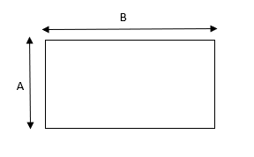
TORRE 1 | FUNDAÇÃO RASA | BLOCOS QUADRADOS RETANGULARES |  | P12, P18, P25a, P26a, P27a, P28a, P29a |  | 7.00 | 1.00 |  | 1.00 |  |  | 1.10 |  |  |  |  |  | 1.20 | 0.85 | 32.19 | 7.00 | 24.49 | 10.01 | 0.10 | 0.70 | 0.70 |  |  | 30.80 | 37.80 |  | 7.70 | 50 Mpa
TORRE 1 | FUNDAÇÃO RASA | BLOCOS QUADRADOS RETANGULARES |  | P30a, P31a, P32a |  | 3.00 | 1.00 |  | 1.00 |  |  | 1.10 |  |  |  |  |  | 1.20 | 1.15 | 18.15 | 3.00 | 14.85 | 4.29 | 0.10 | 0.30 | 0.30 |  |  | 13.20 | 16.20 |  | 3.30 | 50 Mpa
TORRE 1 | FUNDAÇÃO RASA | BLOCOS QUADRADOS RETANGULARES |  | P1 |  | 1.00 | 1.00 |  | 1.00 |  |  | 1.10 |  |  |  |  |  | 1.20 | 1.65 | 8.47 | 1.00 | 7.37 | 1.43 | 0.10 | 0.10 | 0.10 |  |  | 4.40 | 5.40 |  | 1.10 | 50 Mpa
TORRE 1 | FUNDAÇÃO RASA | BLOCOS QUADRADOS RETANGULARES |  | P9, P10, P11a, P17, P23, P24a, P33a, P34a, P35a, P36a |  | 10.00 | 1.00 |  | 1.00 |  |  | 1.10 |  |  |  |  |  | 1.20 | 1.68 | 86.15 | 10.00 | 75.15 | 14.30 | 0.10 | 1.00 | 1.00 |  |  | 44.00 | 54.00 |  | 11.00 | 50 Mpa
TORRE 1 | FUNDAÇÃO RASA | BLOCOS QUADRADOS RETANGULARES |  | P37 |  | 1.00 | 2.40 |  | 3.90 |  |  | 1.70 |  |  |  |  |  | 1.20 | 2.58 | 49.20 | 9.36 | 33.29 | 20.69 | 0.10 | 0.94 | 0.94 |  |  | 21.42 | 30.78 |  | 15.91 | 50 Mpa
TORRE 1 | FUNDAÇÃO RASA | BLOCOS QUADRADOS RETANGULARES |  | P16, P22 |  | 2.00 | 2.70 |  | 0.90 |  |  | 1.10 |  |  |  |  |  | 1.20 | 1.68 | 29.16 | 4.86 | 23.81 | 6.95 | 0.10 | 0.49 | 0.49 |  |  | 15.84 | 20.70 |  | 5.35 | 50 Mpa
TORRE 1 | FUNDAÇÃO RASA | BLOCOS QUADRADOS RETANGULARES |  | P38 |  | 1.00 | 3.02 |  | 3.02 |  |  | 1.65 |  |  |  |  |  | 1.20 | 2.53 | 46.84 | 9.12 | 31.79 | 19.56 | 0.10 | 0.91 | 0.91 |  |  | 19.93 | 29.05 |  | 15.05 | 50 Mpa
TORRE 1 | FUNDAÇÃO RASA | BLOCOS QUADRADOS RETANGULARES |  | P3 |  | 1.00 | 3.90 |  | 3.50 |  |  | 1.60 |  |  |  |  |  | 1.20 | 2.45 | 61.12 | 13.65 | 39.28 | 28.39 | 0.10 | 1.37 | 1.37 |  |  | 23.68 | 37.33 |  | 21.84 | 50 Mpa
TORRE 1 | FUNDAÇÃO RASA | BLOCOS QUADRADOS RETANGULARES |  | P8 |  | 1.00 | 3.90 |  | 3.90 |  |  | 1.65 |  |  |  |  |  | 1.20 | 2.23 | 60.60 | 15.21 | 35.51 | 32.63 | 0.10 | 1.52 | 1.52 |  |  | 25.74 | 40.95 |  | 25.10 | 50 Mpa
TORRE 1 | FUNDAÇÃO RASA | BLOCOS QUADRADOS RETANGULARES |  | P40 |  | 1.00 | 3.90 |  | 3.90 |  |  | 1.65 |  |  |  |  |  | 1.20 | 2.48 | 67.11 | 15.21 | 42.01 | 32.63 | 0.10 | 1.52 | 1.52 |  |  | 25.74 | 40.95 |  | 25.10 | 50 Mpa
TORRE 1 | FUNDAÇÃO RASA | BLOCOS QUADRADOS RETANGULARES |  | P20 |  | 1.00 | 3.90 |  | 6.40 |  |  | 2.00 |  |  |  |  |  | 1.20 | 1.75 | 71.71 | 24.96 | 21.79 | 64.90 | 0.10 | 2.50 | 2.50 |  |  | 41.20 | 66.16 |  | 49.92 | 50 Mpa
TORRE 1 | FUNDAÇÃO RASA | BLOCOS QUADRADOS RETANGULARES |  | P20 |  | 1.00 | 5.40 |  | 2.40 |  |  | 1.70 |  |  |  |  |  | 1.20 | 2.25 | 55.84 | 12.96 | 33.80 | 28.64 | 0.10 | 1.30 | 1.30 |  |  | 26.52 | 39.48 |  | 22.03 | 50 Mpa
TORRE 1 | FUNDAÇÃO RASA | BLOCOS QUADRADOS RETANGULARES |  | P13 |  | 1.00 | 6.90 |  | 2.40 |  |  | 1.90 |  |  |  |  |  | 1.20 | 1.65 | 51.03 | 16.56 | 19.57 | 40.90 | 0.10 | 1.66 | 1.66 |  |  | 35.34 | 51.90 |  | 31.46 | 50 Mpa
TORRE 1 | FUNDAÇÃO RASA | BLOCOS QUADRADOS RETANGULARES |  | P19 |  | 1.00 | 6.90 |  | 2.40 |  |  | 1.90 |  |  |  |  |  | 1.20 | 1.65 | 51.03 | 16.56 | 19.57 | 40.90 | 0.10 | 1.66 | 1.66 |  |  | 35.34 | 51.90 |  | 31.46 | 50 Mpa
TORRE 1 | FUNDAÇÃO RASA | BLOCOS QUADRADOS RETANGULARES |  | P4+P14+P15 |  | 1.00 | 12.90 |  | 11.29 |  |  | 2.30 |  |  |  |  |  | 1.20 | 4.13 | 744.94 | 145.64 | 409.97 | 435.47 | 0.10 | 14.56 | 14.56 |  |  | 111.27 | 256.91 |  | 334.97 | 50 Mpa

TORRE 1 | FUNDAÇÃO RASA | BLOCOS HEXAGONAIS
TORRE 1 | FUNDAÇÃO RASA | BLOCOS HEXAGONAIS |  | P21 |  | 1.00 | - | - | - | - | - | 1.80 |  |  |  |  |  | 0.60 | 2.38 | 92.75 | 15.84 | 64.24 | 37.07 | 0.10 | 1.58 | 1.58 |  |  | 27.22 | 43.06 |  | 28.51 | 50 Mpa
TORRE 1 | FUNDAÇÃO RASA | BLOCOS HEXAGONAIS |  | P39 |  | 1.00 | - | - | - | - | - | 1.80 |  |  |  |  |  | 0.60 | 3.63 | 141.46 | 15.84 | 112.95 | 37.07 | 0.10 | 1.58 | 1.58 |  |  | 27.22 | 43.06 |  | 28.51 | 50 Mpa

TORRE 1 | FUNDAÇÃO RASA | VIGAS FUNDAÇÃO
TORRE 1 | FUNDAÇÃO RASA | VIGAS FUNDAÇÃO |  |  |  |  |  |  |  |  |  |  |  |  |  |  | 2.00 | 0.60 |  | 0.00 | 0.00 | 0.00 | 0.00 | 0.10 | 0.00 | 0.00 |  |  | 0.00 | 0.00 |  | 0.00 | 30 Mpa
TORRE 1 | FUNDAÇÃO RASA | VIGAS FUNDAÇÃO |  |  |  |  |  |  |  |  |  |  |  |  |  |  | 2.00 | 0.60 |  | 0.00 | 0.00 | 0.00 | 0.00 | 0.10 | 0.00 | 0.00 |  |  | 0.00 | 0.00 |  | 0.00 | 30 Mpa
TORRE 1 | FUNDAÇÃO RASA | VIGAS FUNDAÇÃO |  |  |  |  |  |  |  |  |  |  |  |  |  |  | 2.00 | 0.60 |  | 0.00 | 0.00 | 0.00 | 0.00 | 0.10 | 0.00 | 0.00 |  |  | 0.00 | 0.00 |  | 0.00 | 30 Mpa
TORRE 1 | FUNDAÇÃO RASA | VIGAS FUNDAÇÃO |  |  |  |  |  |  |  |  |  |  |  |  |  |  | 2.00 | 0.60 |  | 0.00 | 0.00 | 0.00 | 0.00 | 0.10 | 0.00 | 0.00 |  |  | 0.00 | 0.00 |  | 0.00 | 30 Mpa
TORRE 1 | FUNDAÇÃO RASA | VIGAS FUNDAÇÃO |  |  |  |  |  |  |  |  |  |  |  |  |  |  | 2.00 | 0.60 |  | 0.00 | 0.00 | 0.00 | 0.00 | 0.10 | 0.00 | 0.00 |  |  | 0.00 | 0.00 |  | 0.00 | 30 Mpa
TORRE 1 | FUNDAÇÃO RASA | VIGAS FUNDAÇÃO |  |  |  |  |  |  |  |  |  |  |  |  |  |  | 2.00 | 0.60 |  | 0.00 | 0.00 | 0.00 | 0.00 | 0.10 | 0.00 | 0.00 |  |  | 0.00 | 0.00 |  | 0.00 | 30 Mpa
TORRE 1 | FUNDAÇÃO RASA | VIGAS FUNDAÇÃO |  |  |  |  |  |  |  |  |  |  |  |  |  |  | 2.00 | 0.60 |  | 0.00 | 0.00 | 0.00 | 0.00 | 0.10 | 0.00 | 0.00 |  |  | 0.00 | 0.00 |  | 0.00 | 30 Mpa
TORRE 1 | FUNDAÇÃO RASA | VIGAS FUNDAÇÃO |  |  |  |  |  |  |  |  |  |  |  |  |  |  | 2.00 | 0.60 |  | 0.00 | 0.00 | 0.00 | 0.00 | 0.10 | 0.00 | 0.00 |  |  | 0.00 | 0.00 |  | 0.00 | 30 Mpa
TORRE 1 | FUNDAÇÃO RASA | VIGAS FUNDAÇÃO |  |  |  |  |  |  |  |  |  |  |  |  |  |  | 2.00 | 0.60 |  | 0.00 | 0.00 | 0.00 | 0.00 | 0.10 | 0.00 | 0.00 |  |  | 0.00 | 0.00 |  | 0.00 | 30 Mpa
TORRE 1 | FUNDAÇÃO RASA | VIGAS FUNDAÇÃO |  |  |  |  |  |  |  |  |  |  |  |  |  |  | 2.00 | 0.60 |  | 0.00 | 0.00 | 0.00 | 0.00 | 0.10 | 0.00 | 0.00 |  |  | 0.00 | 0.00 |  | 0.00 | 30 Mpa
TORRE 1 | FUNDAÇÃO RASA | VIGAS FUNDAÇÃO |  |  |  |  |  |  |  |  |  |  |  |  |  |  | 2.00 | 0.60 |  | 0.00 | 0.00 | 0.00 | 0.00 | 0.10 | 0.00 | 0.00 |  |  | 0.00 | 0.00 |  | 0.00 | 30 Mpa
TORRE 1 | FUNDAÇÃO RASA | VIGAS FUNDAÇÃO |  |  |  |  |  |  |  |  |  |  |  |  |  |  | 2.00 | 0.60 |  | 0.00 | 0.00 | 0.00 | 0.00 | 0.10 | 0.00 | 0.00 |  |  | 0.00 | 0.00 |  | 0.00 | 30 Mpa
TORRE 1 | FUNDAÇÃO RASA | VIGAS FUNDAÇÃO |  |  |  |  |  |  |  |  |  |  |  |  |  |  | 2.00 | 0.60 |  | 0.00 | 0.00 | 0.00 | 0.00 | 0.10 | 0.00 | 0.00 |  |  | 0.00 | 0.00 |  | 0.00 | 30 Mpa
TORRE 1 | FUNDAÇÃO RASA | VIGAS FUNDAÇÃO |  |  |  |  |  |  |  |  |  |  |  |  |  |  | 2.00 | 0.60 |  | 0.00 | 0.00 | 0.00 | 0.00 | 0.10 | 0.00 | 0.00 |  |  | 0.00 | 0.00 |  | 0.00 | 30 Mpa
TORRE 1 | FUNDAÇÃO RASA | VIGAS FUNDAÇÃO |  |  |  |  |  |  |  |  |  |  |  |  |  |  | 2.00 | 0.60 |  | 0.00 | 0.00 | 0.00 | 0.00 | 0.10 | 0.00 | 0.00 |  |  | 0.00 | 0.00 |  | 0.00 | 30 Mpa
TORRE 1 | FUNDAÇÃO RASA | VIGAS FUNDAÇÃO |  |  |  |  |  |  |  |  |  |  |  |  |  |  | 2.00 | 0.60 |  | 0.00 | 0.00 | 0.00 | 0.00 | 0.10 | 0.00 | 0.00 |  |  | 0.00 | 0.00 |  | 0.00 | 30 Mpa
TORRE 1 | FUNDAÇÃO RASA | VIGAS FUNDAÇÃO |  |  |  |  |  |  |  |  |  |  |  |  |  |  | 2.00 | 0.60 |  | 0.00 | 0.00 | 0.00 | 0.00 | 0.10 | 0.00 | 0.00 |  |  | 0.00 | 0.00 |  | 0.00 | 30 Mpa
TORRE 1 | FUNDAÇÃO RASA | VIGAS FUNDAÇÃO |  |  |  |  |  |  |  |  |  |  |  |  |  |  | 2.00 | 0.60 |  | 0.00 | 0.00 | 0.00 | 0.00 | 0.10 | 0.00 | 0.00 |  |  | 0.00 | 0.00 |  | 0.00 | 30 Mpa
TORRE 1 | FUNDAÇÃO RASA | VIGAS FUNDAÇÃO |  |  |  |  |  |  |  |  |  |  |  |  |  |  | 2.00 | 0.60 |  | 0.00 | 0.00 | 0.00 | 0.00 | 0.10 | 0.00 | 0.00 |  |  | 0.00 | 0.00 |  | 0.00 | 30 Mpa
TORRE 1 | FUNDAÇÃO RASA | VIGAS FUNDAÇÃO |  |  |  |  |  |  |  |  |  |  |  |  |  |  | 2.00 | 0.60 |  | 0.00 | 0.00 | 0.00 | 0.00 | 0.10 | 0.00 | 0.00 |  |  | 0.00 | 0.00 |  | 0.00 | 30 Mpa
TORRE 1 | FUNDAÇÃO RASA | VIGAS FUNDAÇÃO |  |  |  |  |  |  |  |  |  |  |  |  |  |  | 2.00 | 0.60 |  | 0.00 | 0.00 | 0.00 | 0.00 | 0.10 | 0.00 | 0.00 |  |  | 0.00 | 0.00 |  | 0.00 | 30 Mpa

TORRE 1 | FUNDAÇÃO RASA | PILARES FUNDAÇÃO
TORRE 1 | FUNDAÇÃO RASA | PILARES FUNDAÇÃO |  |  |  |  |  |  |  |  |  |  |  |  |  |  | 4.00 | 0.60 |  | 0.00 | 0.00 | 0.00 | 0.00 | 0.10 | 0.00 | 0.00 |  |  | 0.00 | 0.00 |  | 0.00 | 30 Mpa
TORRE 1 | FUNDAÇÃO RASA | PILARES FUNDAÇÃO |  |  |  |  |  |  |  |  |  |  |  |  |  |  | 4.00 | 0.60 |  | 0.00 | 0.00 | 0.00 | 0.00 | 0.10 | 0.00 | 0.00 |  |  | 0.00 | 0.00 |  | 0.00 | 30 Mpa
TORRE 1 | FUNDAÇÃO RASA | PILARES FUNDAÇÃO |  |  |  |  |  |  |  |  |  |  |  |  |  |  | 4.00 | 0.60 |  | 0.00 | 0.00 | 0.00 | 0.00 | 0.10 | 0.00 | 0.00 |  |  | 0.00 | 0.00 |  | 0.00 | 30 Mpa
TORRE 1 | FUNDAÇÃO RASA | PILARES FUNDAÇÃO |  |  |  |  |  |  |  |  |  |  |  |  |  |  | 4.00 | 0.60 |  | 0.00 | 0.00 | 0.00 | 0.00 | 0.10 | 0.00 | 0.00 |  |  | 0.00 | 0.00 |  | 0.00 | 30 Mpa
TORRE 1 | FUNDAÇÃO RASA | PILARES FUNDAÇÃO |  |  |  |  |  |  |  |  |  |  |  |  |  |  | 4.00 | 0.60 |  | 0.00 | 0.00 | 0.00 | 0.00 | 0.10 | 0.00 | 0.00 |  |  | 0.00 | 0.00 |  | 0.00 | 30 Mpa
TORRE 1 | FUNDAÇÃO RASA | PILARES FUNDAÇÃO |  |  |  |  |  |  |  |  |  |  |  |  |  |  | 4.00 | 0.60 |  | 0.00 | 0.00 | 0.00 | 0.00 | 0.10 | 0.00 | 0.00 |  |  | 0.00 | 0.00 |  | 0.00 | 30 Mpa
TORRE 1 | FUNDAÇÃO RASA | PILARES FUNDAÇÃO |  |  |  |  |  |  |  |  |  |  |  |  |  |  | 4.00 | 0.60 |  | 0.00 | 0.00 | 0.00 | 0.00 | 0.10 | 0.00 | 0.00 |  |  | 0.00 | 0.00 |  | 0.00 | 30 Mpa
TORRE 1 | FUNDAÇÃO RASA | PILARES FUNDAÇÃO |  |  |  |  |  |  |  |  |  |  |  |  |  |  | 4.00 | 0.60 |  | 0.00 | 0.00 | 0.00 | 0.00 | 0.10 | 0.00 | 0.00 |  |  | 0.00 | 0.00 |  | 0.00 | 30 Mpa
TORRE 1 | FUNDAÇÃO RASA | PILARES FUNDAÇÃO |  |  |  |  |  |  |  |  |  |  |  |  |  |  | 4.00 | 0.60 |  | 0.00 | 0.00 | 0.00 | 0.00 | 0.10 | 0.00 | 0.00 |  |  | 0.00 | 0.00 |  | 0.00 | 30 Mpa
TORRE 1 | FUNDAÇÃO RASA | PILARES FUNDAÇÃO |  |  |  |  |  |  |  |  |  |  |  |  |  |  | 4.00 | 0.60 |  | 0.00 | 0.00 | 0.00 | 0.00 | 0.10 | 0.00 | 0.00 |  |  | 0.00 | 0.00 |  | 0.00 | 30 Mpa
TORRE 1 | FUNDAÇÃO RASA | PILARES FUNDAÇÃO |  |  |  |  |  |  |  |  |  |  |  |  |  |  | 4.00 | 0.60 |  | 0.00 | 0.00 | 0.00 | 0.00 | 0.10 | 0.00 | 0.00 |  |  | 0.00 | 0.00 |  | 0.00 | 30 Mpa
TORRE 1 | FUNDAÇÃO RASA | PILARES FUNDAÇÃO |  |  |  |  |  |  |  |  |  |  |  |  |  |  | 4.00 | 0.60 |  | 0.00 | 0.00 | 0.00 | 0.00 | 0.10 | 0.00 | 0.00 |  |  | 0.00 | 0.00 |  | 0.00 | 30 Mpa
TORRE 1 | FUNDAÇÃO RASA | PILARES FUNDAÇÃO |  |  |  |  |  |  |  |  |  |  |  |  |  |  | 4.00 | 0.60 |  | 0.00 | 0.00 | 0.00 | 0.00 | 0.10 | 0.00 | 0.00 |  |  | 0.00 | 0.00 |  | 0.00 | 30 Mpa

TORRE 1 | FUNDAÇÃO RASA | LAJE DE FUNDAÇÃO
TORRE 1 | FUNDAÇÃO RASA | LAJE DE FUNDAÇÃO | PR-1248-00-FUN-LA-01-R01 | Laje de apoio da Grua |  |  |  |  |  |  |  |  |  |  |  |  | 2.00 | 0.60 |  | 0.00 | 0.00 | 0.00 | 0.00 | 0.10 | 0.00 | 0.00 |  |  | 0.00 | 0.00 | 0.00 | 0.00 | 50 Mpa
TORRE 1 | FUNDAÇÃO RASA | LAJE DE FUNDAÇÃO | PR-1248-00-FUN-LA-02-R00 | Laje de apoio do elevador cremalheira |  |  |  |  |  |  |  |  |  |  |  |  | 2.00 | 0.60 |  | 0.00 | 0.00 | 0.00 | 0.00 | 0.10 | 0.00 | 0.00 |  |  | 0.00 | 0.00 | 0.00 | 0.00 | 50 Mpa
TORRE 1 | FUNDAÇÃO RASA | LAJE DE FUNDAÇÃO |  |  |  |  |  |  |  |  |  |  |  |  |  |  | 2.00 | 0.60 |  | 0.00 | 0.00 | 0.00 | 0.00 | 0.10 | 0.00 | 0.00 |  |  | 0.00 | 0.00 | 0.00 | 0.00 | 50 Mpa
TORRE 1 | FUNDAÇÃO RASA | LAJE DE FUNDAÇÃO |  |  |  |  |  |  |  |  |  |  |  |  |  |  | 2.00 | 0.60 |  | 0.00 | 0.00 | 0.00 | 0.00 | 0.10 | 0.00 | 0.00 |  |  | 0.00 | 0.00 | 0.00 | 0.00 | 50 Mpa

TORRE 1 | FUNDAÇÃO RASA | DUTO E CISTERNA
TORRE 1 | FUNDAÇÃO RASA | DUTO E CISTERNA |  | Cisterna - Paredes alçapão |  | 2.00 | 0.16 | * espessuras |  |  |  | 0.70 |  |  |  | 1.08 | 2.00 |  |  |  | 0.00 | 0.00 | 0.00 | 0.10 | 0.00 | 0.00 |  |  | 3.02 | 1.51 |  | 0.24 | 50 Mpa
TORRE 1 | FUNDAÇÃO RASA | DUTO E CISTERNA |  | Cisterna - Paredes alçapão |  | 2.00 | 0.16 | * espessuras |  |  |  | 0.70 |  |  |  | 0.76 | 2.00 |  |  |  | 0.00 | 0.00 | 0.00 | 0.10 | 0.00 | 0.00 |  |  | 2.13 | 1.06 |  | 0.17 | 50 Mpa
TORRE 1 | FUNDAÇÃO RASA | DUTO E CISTERNA |  | Cisterna - Laje fundo |  | 1.00 | 0.16 | * espessuras |  |  |  |  |  |  | 29.61 |  |  | 0.60 | 3.30 | 257.79 | 34.27 | 167.87 | 116.89 | 0.10 | 3.43 | 3.43 |  |  |  | 89.10 |  | 4.74 | 50 Mpa
TORRE 1 | FUNDAÇÃO RASA | DUTO E CISTERNA |  | Cisterna - 'Laje Superior |  | 1.00 | 0.16 |  |  |  |  |  |  |  | 28.95 |  | 1.00 |  |  |  |  |  |  | 0.10 |  |  |  |  | 28.95 | 28.95 |  | 4.63 | 50 Mpa

TORRE 1 | CONTENÇÕES | CONTENÇÕES
TORRE 1 | CONTENÇÕES | CONTENÇÕES | PR-1248-00-CON-FO-01-R00 | Est1a, Est1b, Est1c, Est1d |  | 4.00 | 0.45 |  | 7.22 |  |  | 0.45 |  |  |  |  | 2.00 | 0.60 | 0.45 | 27.27 | 12.99 | 21.43 | 7.60 | 0.10 | 1.30 | 1.30 |  |  | 25.97 | 38.96 |  | 5.84 | 50 Mpa
TORRE 1 | CONTENÇÕES | CONTENÇÕES | PR-1248-00-CON-FO-01-R00 | Est2a, Est2b, Est2c, Est2d |  | 4.00 | 0.40 |  | 3.54 |  |  | 0.40 |  |  |  |  | 2.00 | 0.60 | 0.40 | 11.31 | 5.66 | 9.05 | 2.94 | 0.10 | 0.57 | 0.57 |  |  | 11.31 | 7.07 |  | 2.26 | 50 Mpa
TORRE 1 | CONTENÇÕES | CONTENÇÕES | PR-1248-00-CON-FO-01-R00 | VS1, VS2 |  | 2.00 | 0.40 |  | 13.70 |  |  | 0.45 |  |  |  |  | 2.00 | 0.60 | 0.45 | 24.66 | 10.96 | 19.73 | 6.41 | 0.10 | 1.10 | 1.10 |  |  | 0.00 | 17.81 |  | 4.93 | 50 Mpa
TORRE 1 | CONTENÇÕES | CONTENÇÕES | PR-1248-00-CON-FO-01-R00 | VS3, VS4 |  | 2.00 | 0.40 |  | 10.29 |  |  | 0.45 |  |  |  |  | 2.00 | 0.60 | 0.45 | 18.52 | 8.23 | 14.82 | 4.82 | 0.10 | 0.82 | 0.82 |  |  | 0.00 | 13.38 |  | 3.70 | 50 Mpa
TORRE 1 | CONTENÇÕES | CONTENÇÕES | GES-EZB-BSDE-CON-0001 (1) | Lamelas |  | 21.00 | 0.40 |  | 2.50 |  |  | 10.00 |  |  |  |  | 2.00 | 1.20 | 10.00 | 210.00 | 21.00 | 0.00 | 273.00 | 0.10 | 2.10 | 2.10 |  |  | 1,050.00 | 526.00 |  | 210.00 | 50 Mpa
TORRE 1 | CONTENÇÕES | CONTENÇÕES | GES-EZB-BSDE-CON-0001 (1) | Mureta guia (Parede guia) |  | 2.00 | 0.10 |  | 47.98 |  |  | 1.10 |  |  |  |  | 2.00 | 1.20 | 1.10 | 274.45 | 9.60 | 263.06 | 14.81 | 0.10 | 0.96 | 0.96 |  |  | 222.63 | 110.35 |  | 11.39 | 50 Mpa

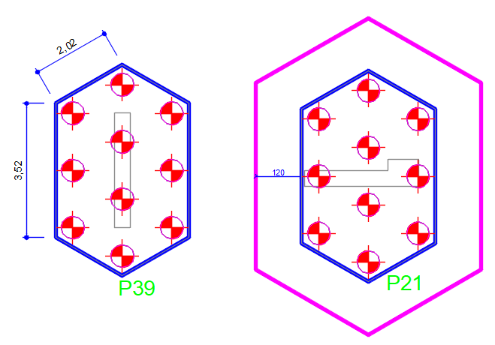
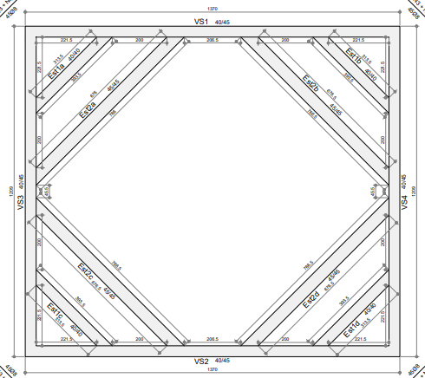

A = 38,97m²
Estrutura de contenção.
Tinha projeto especíico dessa estrutura, mas não identifiquei a localização dela no projeto.

As medidas dos blocos hexagonais foram retiradas diretamente do arquivo .dwg.
A linha rosa se refere à area para escavação, considerando a largura adicional de 1,20m.

A = 15,84m²
P = 15,12m

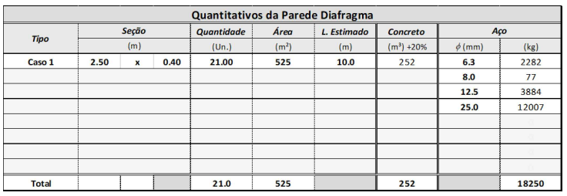

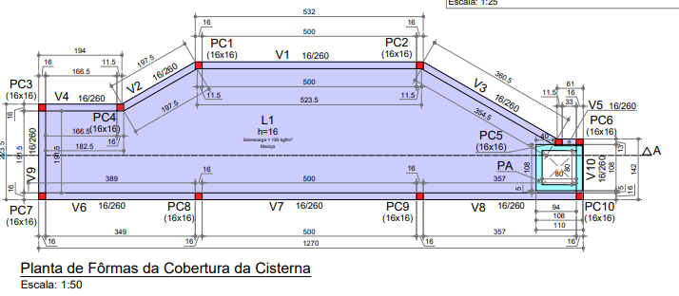

Projeto da cisterna. As vigas (paredes) já possuem informaçao de aço/concreto/forma no detalhamento. Portanto adicionei direto na aba de cálculo e na de resumo. As lajes de fundo e o alçapao, só possuem a informação de armadura. Entao calculei o concreto e a forma nessa aba aqui. Também usei essa aba para calcular escavaçao, apiloamento, lastro e demais itens de movimentação de de terra, apenas para a laje de fundo.
A área para escavação fiz direto pelo arquivo dwg, considerando um afastamento de 1,20m.
A área da laje de cobertura é menor pois tem o rasgo do alçapão.
Na área da impermeabilização da laje de fundo considerei apenas a impermeabilização das paredes externas, portantanto, peguei o perímetro externo e multipliquei pela a altura.

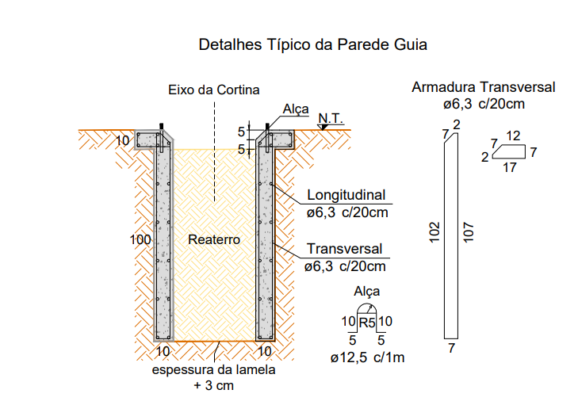

Na coluna da área externa, o valor que coloquei é referente a área da laje (que fica internamente às vigas). Já no item de reaterro, oo valor de 34m² é referente à área externa dessa cisterna.

